PV_INV_STRING
Información de módulos solares fotovoltaicos |  |  |  |  |  |  | Casillas de control
Parametro | Valor |  |  |  |  |  | 21-25
Fabricante | JA Solar |  |  |  |  |  | De 4 a 6
Referencia | JAM72S20-460/MR |  | Num mod FV |  |  |  | 18
Potencia max [Wp] | 460 | 5980.0 | 13
Voc [V DC] | 50.15 | 651.9
Isc [A] | 11.45
Vmpp [V DC] | 42.13 | 547.7
Impp [A] | 10.92

1. CORRIENTE MÁXIMA DEL CIRCUITO

Paralelo realizado en | SIN PARALELO
Número de strings en paralelo | 1 | Paralelo hecho en Combiner Box saliendo para los MPPT1
Imax [A] | 11.45

2. CÁLCULO DEL CALIBRE DEL CABLEADO

Temperatura ambiente [°C] | 22 | Ingrese la temperatura maxima promedio del lugar de instalación
Material del conductor a dimensionar | COBRE
Temperatura nominal del conductor [°C] | 90 ºC
Tipo de soporte de cables para el cálculo | TUBERIA | Por la Excepción del articulo 310.15 c). Cuando se obtengan dos capacidades de corriente distintas para partes seguidas de un circuito, se permite utilizar la mayor más allá del punto de transición, a la menor de las siguientes distanclas : 3,0 m o el 10 % de la longitud del circuito que da la capacidad de corriente mayor.
Número de conductores portadores de corriente por la tubería | 6 | Ingrese SOLO el número de conductores portadores de corriente, NO incluir neutros ni tierras.

Calculo de Ampacidades
Ampacidad minima A1 [A] | 14.31 | 220-10. b) y 690-8 a) NTC 2050

Ft | 1.04 | Factor por temperatura ambiente |  |  | 318-11 b) Los factores de corrección de la Sección 310, Nota 8.a) de las Notas a las Tablas de capacidad de corriente de 0 a 2 000 V, no se deben aplicar a la capacidad de corriente de los cables en bandejas.
Fag | 0.80 | Factor por agrupación de conductores |  |  | Ft en bandejas es 1,0 por articulo NTC 2050 318-11. b) Capacidad de corriente de los cables de 2 000 V o menos en las bandejas portacables
Ampacidad 2 [A] | 13.76 | tablas 310-16 a la 310-19 NTC 2050 |  |  |  | REVISAR SI EN BANDEJA PORTACABLES SE CONSIDERA EL CONDUCTOR AL AIRE LIBRE Y SE ESCOGERIA LA AMPACIDAD DE LA TABLA 310-15, NO DE LA 310-16

AMPACIDAD MINIMA DEL CABLE [A] | 14.31
CALIBRE MINIMO DEL CABLE AWG | 16

CALIBRE CABLE SELECCIONADO | 10 AWG | Seleccione un cable con calibre mayor o igual al calibre minimo del paso anterior
Equivalencia en mm² | 6

3. SELECCIÓN DE PROTECCIÓN DEL CIRCUITO

Corriente minima de dispositivo Iocpd [A] | 14.31 | 210-22 c) y 690-8 a) de la NTC2050

Corriente de corte de proteccion seleccionada [A] | 15 | Ingrese el valor de la corriente de corte del dispositivo de protección contra sobrecorrientes a instalar.

OK | Protección seleccionada es mayor a la corriente minima de OCPD |  |  |  | artículo 27.4.3 c) del RETIE

4. VALIDACION DE LA PROTECCIÓN CONTRA SOBRECORRIENTES

Temperatura nominal de funcionamiento de los conectores [°C] | 60 ºC | Seleccione la temperatura nominal de los conectores de los equipos. Todos los puntos de conexión, cables y equipos en una instalación eléctrica deberán soportar 60°C si conducen 100A o menos, si conducen mas de 100A podrán soportar 75°C. Sección 110-14 C de la NTC2050 y el articulo 20.2.9 f) del retie

Ampacidad del cable seleccionado @60 ºC [A] | 30
Sirve la proteccion seleccionada? | SI | Según articulo 110-14.c) de la NTC 20150 y articulo 20.2.9 f del RETIE

Ampacidad del cable seleccionado temperatura nominal @90 ºC [A] | 40
Corrección de Ampacidad X factores de temperatura [A] | 33.28 | 38.4
Sirve la proteccion seleccionada? | SI

OK | La protección contra sobrecorrientes seleccionada funciona correctamente con el cable seleccionado

5. CÁLCULO DEL CABLE DE PUESTA A TIERRA

Material del cable de puesta a tierra | COBRE
Calibre minimo del cable de tierra [AWG] | 14 | Articulo 250-95 de la NTC 2050 y Articulo 15 Retie

Calibre de cable depuesta a tierra seleccionado | 8 AWG | Seleccione un cable con calibre mayor o igual al calibre minimo del paso anterior
Equivalencia en mm² | 10

6. DIMENSIONAMIENTO DE TUBERIAS

TUBERIA 1 |  |  |  | TUBERIA 2
Tramo de análisis | FV - Inversor C1 |  |  | Tramo de análisis | FV - Inversor C2 | Éste tramo es igual al tramo 1
Área tuberia |  |  |  | Área tuberia
Tipo de tuberia | CONDUIT PVC |  |  | Tipo de tuberia | IMC
Diametro nominal [in] | 1 1/2" |  |  | Diametro nominal [in] | 1 1/2"

Area útil de tuberia [mm²] | 1534.39 |  |  | Area útil de tuberia [mm²] | 1387.88

Área cables portadores de corriente |  |  |  | Área cables portadores de corriente
Tipo de conductor 1 | Cable solar 6mm2 Procables | Describa solar, encauchetado, multiconductor |  | Tipo de conductor 1 | Cable solar 4mm2 Procables | Describa solar, encauchetado, multiconductor
Numero de conductores de tipo 1 | 12 |  |  | Numero de conductores de tipo 1 | 6
Diametro exterior [mm] | 6.4 | Ingrese el valor que indique la ficha técnica del fabricante |  | Diametro exterior [mm] | 5.8 | Ingrese el valor que indique la ficha técnica del fabricante
Area de los conductores tipo 1 [mm²] | 386.04 |  |  | Area de los conductores tipo 1 [mm²] | 158.52

Tipo de conductor 2 |  | Describa solar, encauchetado, multiconductor |  | Tipo de conductor 2 |  | Describa solar, encauchetado, multiconductor
Numero de conductores de tipo 2 |  |  |  | Numero de conductores de tipo 2
Diametro exterior [mm] |  | Ingrese el valor que indique la ficha técnica del fabricante |  | Diametro exterior [mm] |  | Ingrese el valor que indique la ficha técnica del fabricante
Area de los conductores tipo 2 [mm²] | 0.00 |  |  | Area de los conductores tipo 2 [mm²] | 0.00
Area de los cables portadores de corriente [mm²] | 386.04 |  |  | Area de los cables portadores de corriente [mm²] | 158.52

Área cable de puesta a tierra |  |  |  | Área cable de puesta a tierra
Tipo de conductor | Cable desnudo No 8 | Describa solar, encauchetado, multiconductor |  | Tipo de conductor | Cable desnudo No 8 | Describa solar, encauchetado, multiconductor
Numero de conductores | 1 |  |  | Numero de conductores | 1
Diametro exterior [mm] | 3.7 | Ingrese el valor que indique la ficha técnica del fabricante |  | Diametro exterior [mm] | 3.7 | Ingrese el valor que indique la ficha técnica del fabricante
Area de los cables de puesta a tierra [mm²] | 10.75 |  |  | Area de los cables de puesta a tierra [mm²] | 10.75

Area total ocupada por cableado [mm²] | 396.79 |  |  | Area total ocupada por cableado [mm²] | 169.28

% de ocupacion de tuberia | 25.86% |  |  | % de ocupacion de tuberia | 12.20%
% máximo de ocupacion de tuberia | 40.00% | Tabla 1 Capitulo 9 NTC 2050 |  | % máximo de ocupacion de tuberia | 0.00% | Tabla 1 Capitulo 9 NTC 2050

OK | La tuberia seleccionada cumple con los porcentajes de la tabla 1 del capitulo 9 de la NTC 2050 |  |  | ERROR | La tuberia seleccionada NO cumple con los porcentajes de la tabla 1 del capitulo 9 de la NTC 2050

7. DIMENSIONAMIENTO DE BANDEJAS PORTACABLES

8. CÁLCULO DE PÉRDIDAS

CIRCUITO 1 |  |  |  | CIRCUITO 2
Nombre del circuito |  |  |  | Nombre del string
Número de módulos en serie del string | 8 |  |  | Número de módulos en serie del string
Distancia máxima entre CB e Inversor [m] | 15 |  |  | Distancia máxima entre CB e Inversor [m]

Regulación de voltaje |  |  |  | Regulación de voltaje
VOLTAJE DEL STRING (Vmpp) [V DC] | 337.04 |  |  | VOLTAJE DEL STRING (Vmpp) [V DC] | 0.00
CORRIENTE DE CARGA (Impp) [A] | 10.92 |  |  | CORRIENTE DE CARGA (Impp) [A] | 10.92
RESISTENCIA @75ºC [ohm/km] | 4.23 |  |  | RESISTENCIA @75ºC [ohm/km] | 4.23

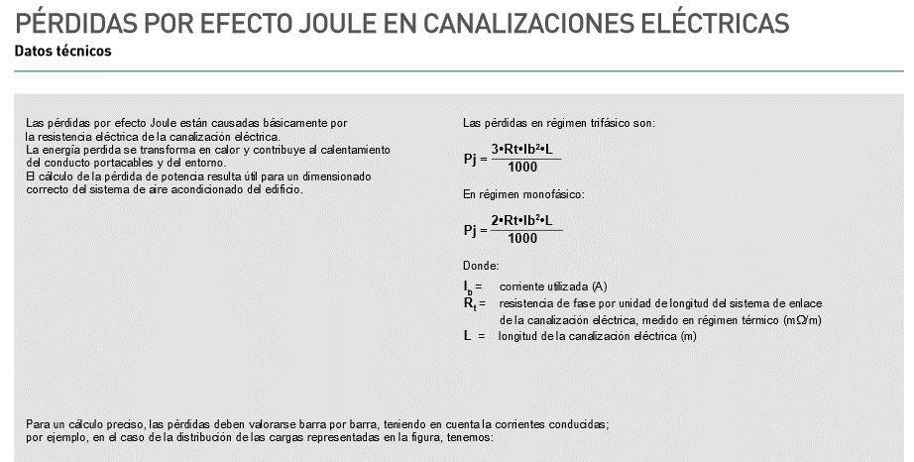
Regulación [V DC] | 1.39 |  |  | Regulación [V DC] | 0.00
Regulación [%] | 0.41% |  |  | Regulación [%] | #DIV/0!

OK | Cumple con el articulo 27.3 c) del RETIE |  |  | #DIV/0! | #DIV/0!

Cálculo de perdidas de potencia y energía |  |  |  | Cálculo de perdidas de potencia y energía
Perdidas por efecto joule [W] | 15.13 |  |  | Perdidas por efecto joule [W] | 0.00
Horas de funcionamiento diario [h] | 5.00 |  |  | Horas de funcionamiento diario [h]
Perdidas de energía [kWh/mes] | 2.27 |  |  | Perdidas de energía [kWh/mes] | 0.00

CIRCUITO 3 |  |  |  | CIRCUITO 4
Nombre del string |  |  |  | Nombre del string
Número de módulos en serie del string |  |  |  | Número de módulos en serie del string
Distancia máxima entre CB e Inversor [m] |  |  |  | Distancia máxima entre CB e Inversor [m]

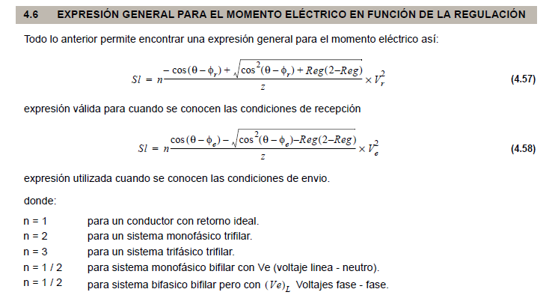
Regulación de voltaje |  |  |  | Regulación de voltaje
VOLTAJE DEL STRING (Vmpp) [V DC] | 0.00 |  |  | VOLTAJE DEL STRING (Vmpp) [V DC] | 0.00
CORRIENTE DE CARGA (Impp) [A] | 10.92 |  |  | CORRIENTE DE CARGA (Impp) [A] | 10.92
RESISTENCIA @75ºC [ohm/km] | 4.23 |  |  | RESISTENCIA @75ºC [ohm/km] | 4.23

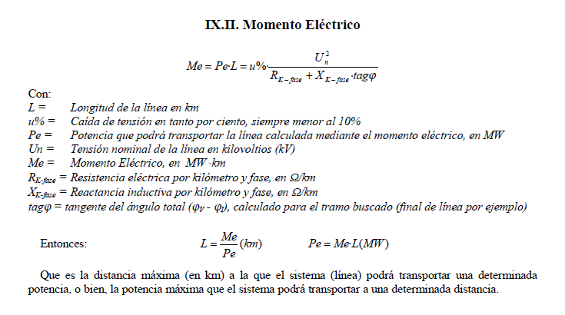
Regulación [V DC] | 0.00 |  |  | Regulación [V DC] | 0.00
Regulación [%] | #DIV/0! |  |  | Regulación [%] | #DIV/0!

#DIV/0! | #DIV/0! |  |  | #DIV/0! | #DIV/0!

Cálculo de perdidas de potencia y energía |  |  |  | Cálculo de perdidas de potencia y energía
Perdidas por efecto joule [W] | 0.00 |  |  | Perdidas por efecto joule [W] | 0.00
Horas de funcionamiento diario [h] |  |  |  | Horas de funcionamiento diario [h]
Perdidas de energía [kWh/mes] | 0.00 |  |  | Perdidas de energía [kWh/mes] | 0.00

Cap 2 NTC
Conductor del electrodo de puesta a tierra para sistemas de c.a. (TABLA 250-94 NTC 2050)
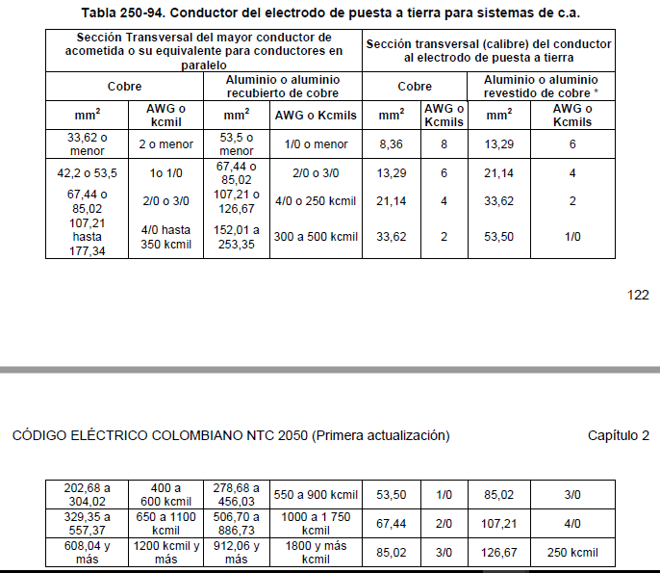
Sección Transversal del mayor conductor de acometida o su equivalente para conductores en paralelo |  |  |  | Sección Transversal (calibre) del conductor al electrodo de puesta a tierra
Cobre |  | Aluminio o aluminio recubierto de cobre |  | Cobre |  | Aluminio o aluminio recubierto de cobre
mm² | AWG o kcmil | mm² | AWG o kcmil | mm² | AWG o kcmil | mm² | AWG o kcmil
33,62 o menor | 2 o menor | 53,5 o menor | 1/0 o menor | 8.36 | 8 | 13.29 | 6
42,2 o 53,5 | 1 o 1/0 | 67,44 o 85,02 | 2/0 o 3/0 | 13.29 | 6 | 21.14 | 4
67,44 o 85,02 | 2/0 o 3/0 | 107,21 o 126,67 | 4/0 o 250 kcmil | 21.14 | 4 | 33.62 | 2
107,21 hasta 177,34 | 4/0 hasta 350 kcmil | 152,01 a 253,35 | 300 a 500 kcmil | 33.62 | 2 | 53.5 | 1/0
202,68 a 304,02 | 400 a 600 kcmil | 278,68 a 456,03 | 550 a 900 kcmil | 53.5 | 1/0 | 85.02 | 3/0
329,35 a 557,37 | 650 a 1100 kcmil | 506,70 a 886,73 | 1000 a 1750 kcmil | 67.44 | 2/0 | 107.21 | 4/0
608,04 y más | 1200 kcmil y más | 912,06 y más | 1800 y más kcmil | 85.02 | 3/0 | 126.67 | 250 kcmil

Calibre minimo de los conductpres de puesta a tierra de equipos para puesta a tierra de canalizaciones y equipos (TABLA 250-95 NTC 2050)

Corriente nominal o ajuste máximo del dispositivo automático de protección contra sobrecorriente en el circuito antes de los equipos, tubos conduit, etc. (A) | Sección Transversal
 | Alambre de cobre |  | Alambre de aluminio o de aluminio revestido de cobre
 | mm² | AWG o kcmil | mm² | AWG o kcmil
15 | 2.08 | 14 | 3.3 | 12
20 | 3.3 | 12 | 5.25 | 10
30 | 5.25 | 10 | 8.36 | 8
40 | 5.25 | 10 | 8.36 | 8
60 | 5.25 | 10 | 8.36 | 8
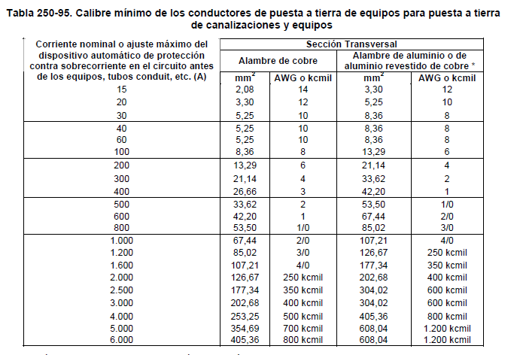
100 | 8.36 | 8 | 13.29 | 6
200 | 13.29 | 6 | 21.14 | 4
300 | 21.14 | 4 | 33.62 | 2
400 | 26.66 | 3 | 42.2 | 1
500 | 33.62 | 2 | 53.5 | 1/0
600 | 42.2 | 1 | 67.44 | 2/0
800 | 53.5 | 1/0 | 85.02 | 3/0

Tabla 250-95 simplificada
Corriente nominal o ajuste máximo del dispositivo automático de protección contra sobrecorriente en el circuito antes de los equipos, tubos conduit, etc. (A)
 | COBRE | ALUMINIO
 | AWG o kcmil | AWG o kcmil
800 | 1/0 | 3/0
600 | 1 | 2/0
500 | 2 | 1/0
400 | 3 | 1
300 | 4 | 2
200 | 6 | 4
100 | 8 | 6
60 | 10 | 8
40 | 10 | 8
30 | 10 | 8
20 | 12 | 10
15 | 14 | 12

Cap 3 NTC
Capacidad de corriente permisible en conductores aislados para 0 a 2000 V nominales de 60 ºC a 90 ºC no más de tres conductores portadores de corriente en una canalización, cable o tierra ( directamente enterrados) y temperatura ambiente de 30 ºC (TABLA 310-16 NTC 2050)

Calibre | Temperatura Nominal Del Conductor |  |  |  |  |  | Sección Tranversal
 | 60 ºC | 75 ºC | 90 ºC | 60 ºC | 75 ºC | 90 ºC
 | Tipos | Tipos | Tipos | Tipos | Tipos | Tipos
 | S TW UF | FEPW RH RHW THHW THW THWN XHHW USE ZW | TBS SA SIS FEP FEPB MI RHH RHW-2 THHN THHW THW-2 THWN-2 USE-2 XHH XHHW XHHW-2 ZW-2 | TW UF | RH RHW THHW THW THWN XHHW USE | TBS SA SIS THHN THHW THW-2 THWN-2 RHH RHW-2 USE-2 XHH XHHW XHHW-2 ZW-2 |  |  |  |  |  | 60 ºC | 75 ºC | 90 ºC | 60 ºC | 75 ºC | 90 ºC
AWG ó kcmil | COBRE |  |  | ALUMINIO RECUBIERTO CON COBRE |  |  | mm2 |  |  | mm2 | AWG ó kcmil | COBRE |  |  | ALUMINIO RECUBIERTO CON COBRE |  |  | mm2 | AWG ó kcmil
18 |  |  | 14 |  |  |  | 0.82 |  |  | 1013.04 | 2000 kcmil | 560 | 665 | 750 | 470 | 560 | 630 | 1013.04 | 2000
16 |  |  | 18 |  |  |  | 1.31 |  |  | 886.73 | 1750 kcmil | 545 | 650 | 735 | 455 | 545 | 615 | 886.73 | 1750
14 | 20 | 20 | 25 |  |  |  | 2.08 |  |  | 760.05 | 1500 kcmil | 520 | 625 | 705 | 435 | 520 | 585 | 760.05 | 1500
12 | 25 | 25 | 30 | 20 | 20 | 25 | 3.3 |  |  | 633.38 | 1250 kcmil | 495 | 590 | 665 | 405 | 485 | 545 | 633.38 | 1250
10 | 30 | 35 | 40 | 25 | 30 | 35 | 5.25 |  |  | 506.7 | 1000 kcmil | 455 | 545 | 615 | 375 | 445 | 500 | 506.7 | 1000
8 | 40 | 50 | 55 | 30 | 40 | 45 | 8.36 |  |  | 456.03 | 900 kcmil | 435 | 520 | 585 | 355 | 425 | 480 | 456.03 | 900
6 | 55 | 65 | 75 | 40 | 50 | 60 | 13.29 |  |  | 405.36 | 800 kcmil | 410 | 490 | 555 | 330 | 395 | 450 | 405.36 | 800
4 | 70 | 85 | 95 | 55 | 65 | 75 | 21.14 |  |  | 380.02 | 750 kcmil | 400 | 475 | 535 | 320 | 385 | 435 | 380.02 | 750
3 | 85 | 100 | 110 | 65 | 75 | 85 | 26.66 |  |  | 354.69 | 700 kcmil | 385 | 460 | 520 | 310 | 375 | 420 | 354.69 | 700
2 | 95 | 115 | 130 | 75 | 90 | 100 | 33.62 |  |  | 304.02 | 600 kcmil | 355 | 420 | 475 | 285 | 340 | 385 | 304.02 | 600
1 | 110 | 130 | 150 | 85 | 100 | 115 | 42.2 |  |  | 253.35 | 500 kcmil | 320 | 380 | 430 | 260 | 310 | 350 | 253.35 | 500
1/0 | 125 | 150 | 170 | 100 | 120 | 135 | 53.5 |  |  | 202.68 | 400 kcmil | 280 | 335 | 380 | 225 | 270 | 305 | 202.68 | 400
2/0 | 145 | 175 | 195 | 115 | 135 | 150 | 67.44 |  |  | 177.34 | 350 kcmil | 260 | 310 | 350 | 210 | 250 | 280 | 177.34 | 350
3/0 | 165 | 200 | 225 | 130 | 155 | 175 | 85.02 |  |  | 152.01 | 300 kcmil | 240 | 285 | 320 | 190 | 230 | 255 | 152.01 | 300
4/0 | 195 | 230 | 260 | 150 | 180 | 205 | 107.21 |  |  | 126.67 | 250 kcmil | 215 | 255 | 290 | 170 | 205 | 230 | 126.67 | 250
250 | 215 | 255 | 290 | 170 | 205 | 230 | 126.67 |  |  | 107.21 | 4/0 AWG | 195 | 230 | 260 | 150 | 180 | 205 | 107.21 | 4/0
300 | 240 | 285 | 320 | 190 | 230 | 255 | 152.01 |  |  | 85.02 | 3/0 AWG | 165 | 200 | 225 | 130 | 155 | 175 | 85.02 | 3/0
350 | 260 | 310 | 350 | 210 | 250 | 280 | 177.34 |  |  | 67.44 | 2/0 AWG | 145 | 175 | 195 | 115 | 135 | 150 | 67.44 | 2/0
400 | 280 | 335 | 380 | 225 | 270 | 305 | 202.68 |  |  | 53.5 | 1/0 AWG | 125 | 150 | 170 | 100 | 120 | 135 | 53.5 | 1/0
500 | 320 | 380 | 430 | 260 | 310 | 350 | 253.35 |  |  | 42.2 | 1 AWG | 110 | 130 | 150 | 85 | 100 | 115 | 42.2 | 1
600 | 355 | 420 | 475 | 285 | 340 | 385 | 304.02 | 11.36 |  | 33.62 | 2 AWG | 95 | 115 | 130 | 75 | 90 | 100 | 33.62 | 2
700 | 385 | 460 | 520 | 310 | 375 | 420 | 354.69 | 14 |  | 26.66 | 3 AWG | 85 | 100 | 110 | 65 | 75 | 85 | 26.66 | 3
750 | 400 | 475 | 535 | 320 | 385 | 435 | 380.02 |  |  | 21.14 | 4 AWG | 70 | 85 | 95 | 55 | 65 | 75 | 21.14 | 4
800 | 410 | 490 | 555 | 330 | 395 | 450 | 405.36 |  |  | 13.29 | 6 AWG | 55 | 65 | 75 | 40 | 50 | 60 | 13.29 | 6
900 | 435 | 520 | 585 | 355 | 425 | 480 | 456.03 |  |  | 8.36 | 8 AWG | 40 | 50 | 55 | 30 | 40 | 45 | 8.36 | 8
1000 | 455 | 545 | 615 | 375 | 445 | 500 | 506.7 |  |  | 5.25 | 10 AWG | 30 | 35 | 40 | 25 | 30 | 35 | 5.25 | 10
1250 | 495 | 590 | 665 | 405 | 485 | 545 | 633.38 |  |  | 3.3 | 12 AWG | 25 | 25 | 30 | 20 | 20 | 25 | 3.3 | 12
1500 | 520 | 625 | 705 | 435 | 520 | 585 | 760.05 |  |  | 2.08 | 14 AWG | 20 | 20 | 25 |  |  |  | 2.08 | 14
1750 | 545 | 650 | 735 | 455 | 545 | 615 | 886.73 |  |  | 1.31 | 16 AWG |  |  | 18 |  |  |  | 1.31 | 16
2000 | 560 | 665 | 750 | 470 | 560 | 630 | 1013.04 |  |  | 0.82 | 18 AWG |  |  | 14 |  |  |  | 0.82 | 18

FACTORES DE CORRECCIÓN POR TEMPERATURA AMBIENTE |  |  |  |  |  |  |  | Factor De Corrección Para Capacidad Amperímetrica De Los Conductores En Una Tubería
Temperatura Ambiente en ºC | Para temperaturas ambientes distintas de 30 ºC, multiplicar las anteriores corrientes por el correspondiente factor de los siguientes |  |  |  |  |  | Temperatura Ambiente en ºC | Numero De Conductores Portadores De Corriente En La Tubería | Porcentaje Del Valor De Las Tablas, Ajustado Para La Temperatura Ambiente Si Fuera Necesario
21-25 | 1.08 | 1.05 | 1.04 | 1.08 | 1.05 | 1.04 | 21-25 | De 4 a 6 | 0.8
26-30 | 1 | 1 | 1 | 1 | 1 | 1 | 26-30 | De 7 a 9 | 0.7
31-35 | 0.91 | 0.94 | 0.96 | 0.91 | 0.94 | 0.96 | 31-35 | De 10 a 20 | 0.5
36-40 | 0.82 | 0.88 | 0.91 | 0.82 | 0.88 | 0.91 | 36-40 | De 21 a 30 | 0.45
41-45 | 0.71 | 0.82 | 0.87 | 0.71 | 0.82 | 0.87 | 41-45 | De 31 a 40 | 0.4
46-50 | 0.58 | 0.75 | 0.82 | 0.58 | 0.75 | 0.82 | 46-50 | De 41 y más | 0.35
51-55 | 0.41 | 0.67 | 0.76 | 0.41 | 0.67 | 0.76 | 51-55
56-60 |  | 0.58 | 0.71 |  | 0.58 | 0.71 | 56-60
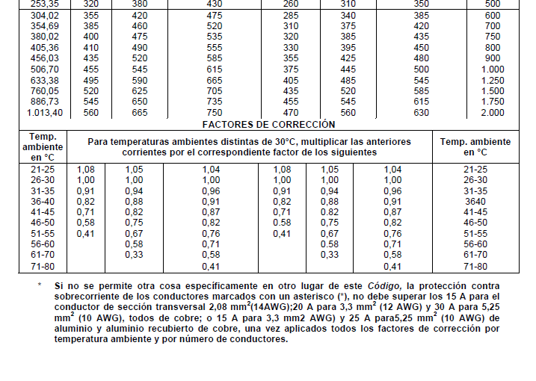
61-70 |  | 0.33 | 0.58 |  | 0.33 | 0.58 | 61-70
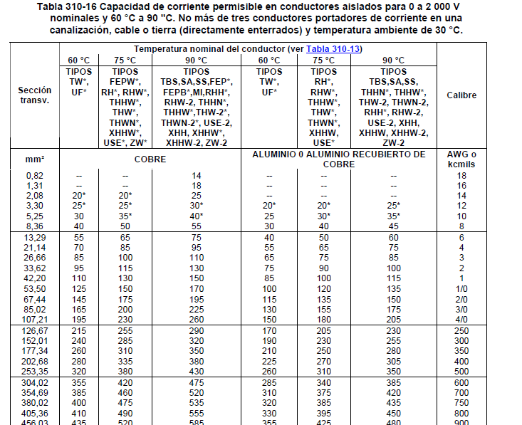
71-80 |  |  | 0.41 |  |  | 0.41 | 71-80

Capacidad de corriente permisible en conductores aislados para 0 a 2000 V nominales al aire libre y temperatura ambiente de 30 °C. (TABLA 310-17 NTC 2050)

Calibre | Temperatura Nominal Del Conductor |  |  |  |  |  | Sección Tranversal
 | 60 ºC | 75 ºC | 90 ºC | 60 ºC | 75 ºC | 90 ºC
 | Tipos | Tipos | Tipos | Tipos | Tipos | Tipos
 | S TW UF | FEPW RH RHW THHW THW THWN XHHW USE ZW | TBS SA SIS FEP FEPB MI RHH RHW-2 THHN THHW THW-2 THWN-2 USE-2 XHH XHHW XHHW-2 ZW-2 | TW UF | RH RHW THHW THW THWN XHHW USE | TBS SA SIS THHN THHW THW-2 THWN-2 RHH RHW-2 USE-2 XHH XHHW XHHW-2 ZW-2
AWG ó kcmil | COBRE |  |  | ALUMINIO RECUBIERTO CON COBRE |  |  | mm2
18 |  |  | 18 |  |  |  | 0.82
16 |  |  | 24 |  |  |  | 1.31
14 | 25 | 30 | 35 |  |  |  | 2.08
12 | 30 | 35 | 40 | 25 | 30 | 35 | 3.3
10 | 40 | 50 | 55 | 35 | 40 | 40 | 5.25 |  |  | 0.63694267516
8 | 60 | 70 | 80 | 45 | 55 | 60 | 8.36 |  |  | 0.79808688447
6 | 80 | 95 | 105 | 60 | 75 | 80 | 13.29 |  |  | 1.5961737689
4 | 105 | 125 | 140 | 80 | 100 | 110 | 21.14
3 | 120 | 145 | 165 | 95 | 115 | 130 | 26.66
2 | 140 | 170 | 190 | 110 | 135 | 150 | 33.62
1 | 165 | 195 | 220 | 130 | 155 | 175 | 42.2
1/0 | 195 | 230 | 260 | 150 | 180 | 205 | 53.5
2/0 | 225 | 265 | 300 | 175 | 210 | 235 | 67.44
3/0 | 260 | 310 | 350 | 200 | 240 | 275 | 85.02
4/0 | 300 | 360 | 405 | 135 | 280 | 315 | 107.21
250 | 340 | 405 | 455 | 265 | 315 | 355 | 126.67
300 | 375 | 445 | 505 | 290 | 350 | 395 | 152.01
350 | 420 | 505 | 570 | 330 | 395 | 445 | 177.34
400 | 455 | 545 | 615 | 355 | 425 | 480 | 202.68
500 | 515 | 620 | 700 | 405 | 485 | 545 | 253.35
600 | 575 | 690 | 780 | 455 | 540 | 615 | 304.02
700 | 630 | 755 | 855 | 500 | 595 | 675 | 354.69
750 | 655 | 785 | 855 | 515 | 620 | 700 | 380.02
800 | 680 | 815 | 920 | 535 | 645 | 725 | 405.36
900 | 730 | 870 | 985 | 580 | 700 | 785 | 456.03
1000 | 780 | 935 | 1055 | 625 | 750 | 845 | 506.7
1250 | 890 | 1065 | 1200 | 710 | 855 | 960 | 633.38
1500 | 980 | 1175 | 1325 | 795 | 950 | 1075 | 760.05
1750 | 1070 | 1280 | 1445 | 875 | 1050 | 1185 | 886.73
2000 | 1155 | 1385 | 1560 | 960 | 1150 | 1335 | 1013.04

FACTORES DE CORRECCIÓN POR TEMPERATURA AMBIENTE
Temperatura Ambiente en ºC | Para temperaturas ambientes distintas de 30 ºC, multiplicar las anteriores corrientes por el correspondiente factor de los siguientes |  |  |  |  |  | Temperatura Ambiente en ºC
21-25 | 1.08 | 1.05 | 1.04 | 1.08 | 1.05 | 1.04 | 21-25
26-30 | 1 | 1 | 1 | 1 | 1 | 1 | 26-30
31-35 | 0.91 | 0.94 | 0.96 | 0.91 | 0.94 | 0.96 | 31-35
36-40 | 0.82 | 0.88 | 0.91 | 0.82 | 0.88 | 0.91 | 36-40
41-45 | 0.71 | 0.82 | 0.87 | 0.71 | 0.82 | 0.87 | 41-45
46-50 | 0.58 | 0.75 | 0.82 | 0.58 | 0.75 | 0.82 | 46-50
51-55 | 0.41 | 0.67 | 0.76 | 0.41 | 0.67 | 0.76 | 51-55
56-60 |  | 0.58 | 0.71 |  | 0.58 | 0.71 | 56-60
61-70 |  | 0.33 | 0.58 |  | 0.33 | 0.58 | 61-70
71-80 |  |  | 0.41 |  |  | 0.41 | 71-80

Tuberia
CANALIZACIONES
 | EMT | IMC | CONDUIT PVC | CORAZA LIQUID TIGHT
Diámetro nominal (NPS) | Diámetro interior (mm) | Diámetro interior (mm) | Diámetro interior (mm) | Diámetro interior (mm)
3/8" | N/A | N/A | N/A | 12.00
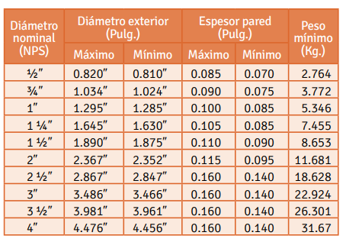
1/2" | 15.80 | 16.26 | 18.30 | 15.00
3/4" | 20.93 | 21.44 | 23.63 | 20.00
1" | 26.64 | 27.56 | 30.36 | 25.00
1 1/4" | 35.05 | 36.07 | 38.60 | 34.00
1 1/2" | 40.89 | 42.04 | 44.20 | 39.00
2" | 52.50 | 53.90 | 55.24 | 50.00
2 1/2" | 69.37 | 64.19 | N/A | 62.00
3" | 85.24 | 79.91 | N/A | 81.00
3 1/2" | 97.38 | N/A | N/A | N/A
4" | 110.08 | 105.05 | N/A | 104.00

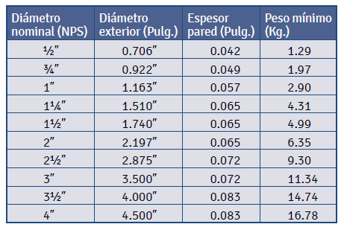
TUBERIA EMT |  |  |  |  |  |  | TUBERIA IMC y RIGID
MARCA | COLMENA |  |  |  |  |  | MARCA | COLMENA
Diámetro nominal (NPS) | Diámetro exterior (Pulg,) | Espesor pared (Pulg,) | Peso mínimo (Kg,) | Diámetro exterior (mm) | Espesor pared (mm) |  | DIAMETRO NOMINAL NPS | DIAMETRO EXTERIOR |  | ESPESOR DE PARED |  | PESO TUBO 3 M (Kg) | Diámetro exterior (mm) | Espesor pared (mm)
1/2" | 0.706 | 0.042 | 1.29 | 17.93 | 1.07 |  |  | MAXIMO | MINIMO | MAXIMO | MINIMO
3/4" | 0.922 | 0.049 | 1.97 | 23.42 | 1.24 |  |  | (pulg,) | (Pulg,) | (pulg,) | (Pulg,)
1" | 1.163 | 0.057 | 2.9 | 29.54 | 1.45 |  | 1/2" | 0.82 | 0.81 | 0.085 | 0.07 | 3.09 | 20.574 | 2.159
1 1/4" | 1.51 | 0.065 | 4.31 | 38.35 | 1.65 |  | 3/4" | 1.034 | 1.024 | 0.09 | 0.075 | 4.07 | 26.010 | 2.286
1 1/2" | 1.74 | 0.065 | 4.99 | 44.20 | 1.65 |  | 1" | 1.295 | 1.285 | 0.1 | 0.085 | 5.74 | 32.639 | 2.540
2" | 2.197 | 0.065 | 6.35 | 55.80 | 1.65 |  | 1 1/4" | 1.645 | 1.630 | 0.105 | 0.085 | 7.51 | 41.402 | 2.667
2 1/2" | 2.875 | 0.072 | 9.3 | 73.02 | 1.83 |  | 1 1/2" | 1.890 | 1.875 | 0.11 | 0.09 | 9.18 | 47.625 | 2.794
3" | 3.5 | 0.072 | 11.34 | 88.90 | 1.83 |  | 2" | 2.367 | 2.352 | 0.115 | 0.095 | 12.16 | 59.741 | 2.921
3 1/2" | 4 | 0.083 | 14.74 | 101.60 | 2.11 |  | 2 1/2" | 2.867 | 2.847 | 0.16 | 0.14 | 20.51 | 72.314 | 4.064
4" | 4.5 | 0.083 | 16.78 | 114.30 | 2.11 |  | 3" | 3.486 | 3.466 | 0.16 | 0.14 | 25.07 | 88.036 | 4.064
 |  |  | 1.38 |  |  |  | 4" | 4.476 | 4.456 | 0.16 | 0.14 | 32.53 | 113.182 | 4.064
 |  |  |  |  |  |  | 6" | - | - | - | - | -
 |  |  |  |  |  |  | INTERMEDIATE METAL CONDUIT IMC ANSI C 80,6 (NTC -169); UL 1242
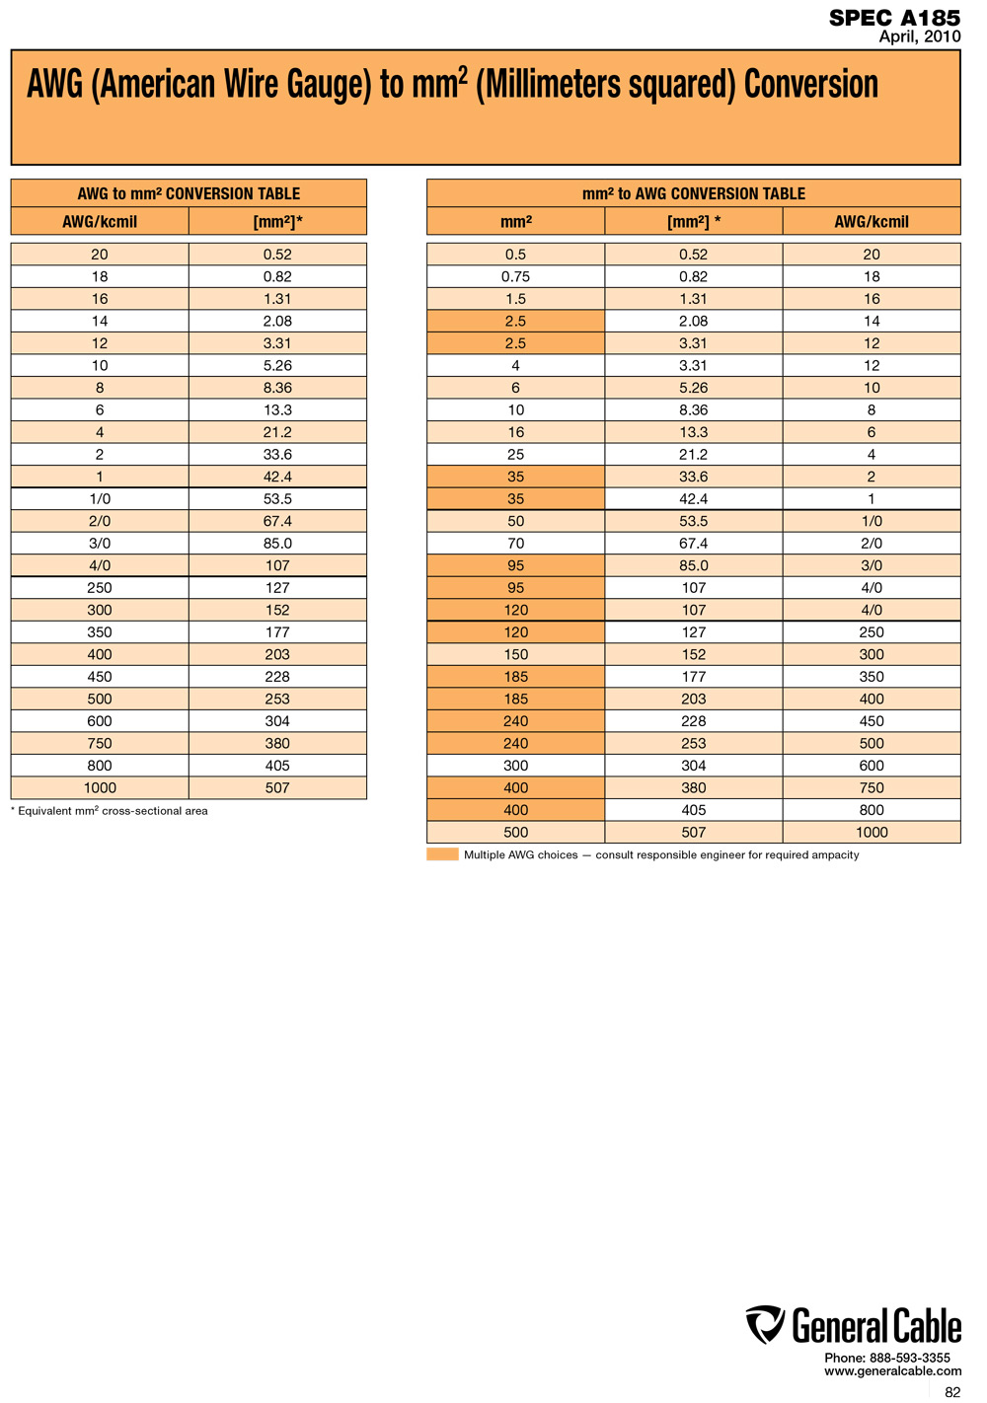
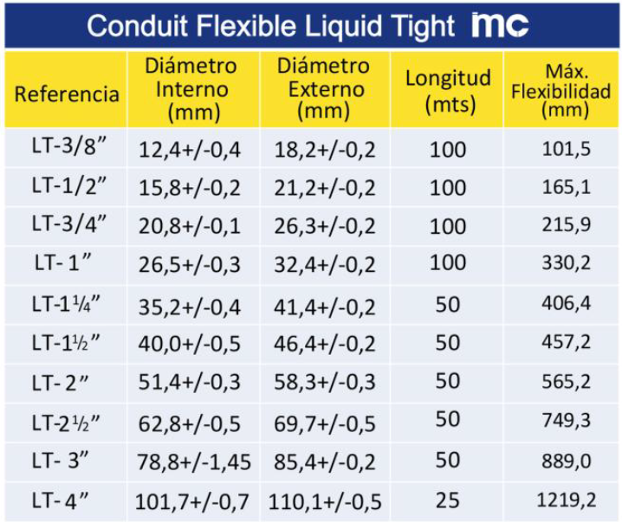
CONDUIT PVC |  |  |  |  |  | CORAZA LIQUID TIGHT
MARCA | PAVCO |  |  |  |  | MARCA | COR-ACERO
Diámetro nominal (NPS) | Diámetro exterior (mm) | Espesor pared (mm) | Diámetro exterior (mm) | Espesor pared (mm) |  | Diámetro nominal (NPS) | Diámetro interior (mm)
1/2" | 21.34 | 1.52 | 21.34 | 1.52 |  | 3/8" | 12.00
3/4" | 26.67 | 1.52 | 26.67 | 1.52 |  | 1/2" | 15.00
1" | 33.4 | 1.52 | 33.40 | 1.52 |  | 3/4" | 20.00
1 1/4" | 42.16 | 1.78 | 42.16 | 1.78 |  | 1" | 25.00
1 1/2" | 48.26 | 2.03 | 48.26 | 2.03 |  | 1 1/4" | 34.00
2" | 60.32 | 2.54 | 60.32 | 2.54 |  | 1 1/2" | 39.00
 |  |  |  |  |  | 2" | 50.00
 |  |  |  |  |  | 2 1/2" | 62.00
 |  |  |  |  |  | 3" | 81.00
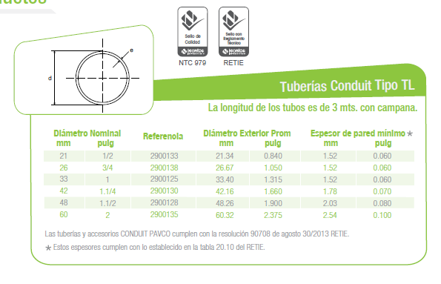
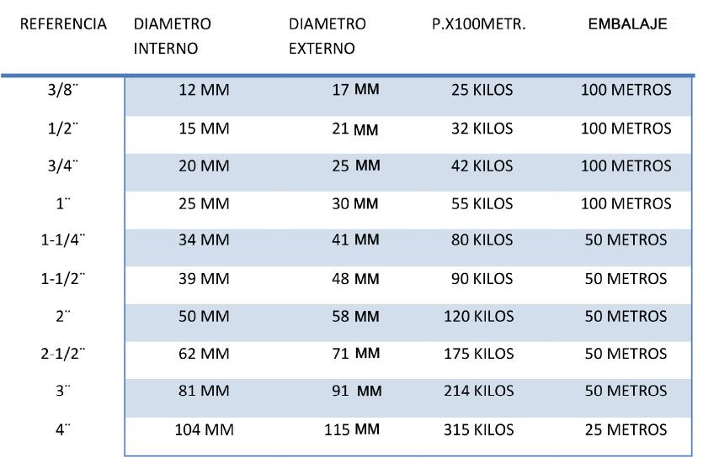
 |  |  |  |  |  | 4" | 104.00

 |  |  |  |  |  | CONVERSION DE CALIBRES DE CABLES
 |  |  |  |  |  | AWG to mm2
 |  |  |  |  |  | AWG | Sección [mm²]*
 |  |  |  |  |  | 20 AWG | 0.52
 |  |  |  |  |  | 18 AWG | 0.82
 |  |  |  |  |  | 16 AWG | 1.31
 |  |  |  |  |  | 14 AWG | 2.08
 |  |  |  |  |  | 12 AWG | 3.30
 |  |  |  |  |  | 10 AWG | 5.25
 |  |  |  |  |  | 8 AWG | 8.36
 |  |  |  |  |  | 6 AWG | 13.29
 |  |  |  |  |  | 4 AWG | 21.14
 |  |  |  |  |  | 2 AWG | 33.62
 |  |  |  |  |  | 1 AWG | 42.40
 |  |  |  |  |  | 1/0 AWG | 53.50
 |  |  |  |  |  | 2/0 AWG | 67.44
 |  |  |  |  |  | 3/0 AWG | 85.02
 |  |  |  |  |  | 4/0 AWG | 107.21
 |  |  |  |  |  | 250 kcmil | 126.67
 |  |  |  |  |  | 300 kcmil | 152.01
 |  |  |  |  |  | 350 kcmil | 177.34
 |  |  |  |  |  | 400 kcmil | 202.68
 |  |  |  |  |  | 500 kcmil | 253.35
 |  |  |  |  |  | 600 kcmil | 304.02
 |  |  |  |  |  | 750 kcmil | 380.02
 |  |  |  |  |  | 800 kcmil | 405.36
 |  |  |  |  |  | 1000 kcmil | 506.70

Bandejas
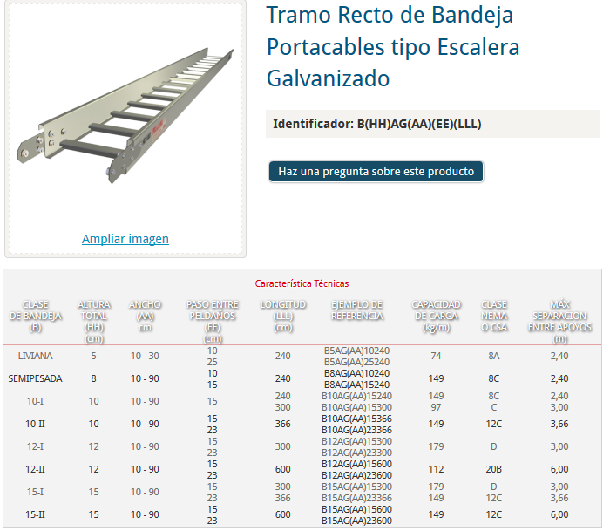
BANDEJA PORTA CABLES TIPO ESCALERA
MARCA | MECANO
CLASE DE BANDEJA | ALTURA TOTAL [cm] | ANCHO [cm] | PASO ENTRE PELDAÑOS [cm]
LIVIANA | 5 | 10 | 10
LIVIANA | 5 | 20 | 10
LIVIANA | 5 | 30 | 10
LIVIANA | 5 | 10 | 25
LIVIANA | 5 | 20 | 25
LIVIANA | 5 | 30 | 25

